상품제안서
엑티몬 숏 스트랩 맥세이프 보조배터리10000mAh | 상품코드: F31017

 |  |  |  |  |  |  | 02-412-0044 | www.easy1.co.kr
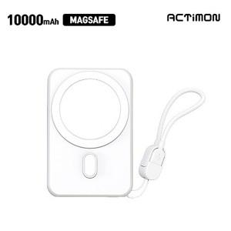

【상세/제작정보】

【인쇄/포장옵션】 | 레이저, 풀칼라 / 개별종이케이스

【공급단가】 | 수량 | 50~ | 100~ | 300~ | 500~ | 1,000~
*VAT별도 | 단가 | 11,280원 | 11,090원 | 10,810원 | 10,620원 | 10,340원

【상품 URL】 | https://dev.easy1.co.kr:443/src/goods_detail.php?gdno=31017

